T1
Tabelle 1: Unfälle, verunfallte Personen und Sachschäden, absolut, 1970−2025

Jahr | Unfälle |  | Verunfallte Personen |  |  |  |  |  | Sach- schäden, in 1'000 Franken
 | Total | mit verun- fallten Personen | Total | leicht verletzt | schwer verletzt2 |  |  | getötet
 |  |  |  |  | Total¹ | erheblich verletzt | lebensbe- drohlich verletzt
1970 | 3,674 | 1,694 | 2,228 | ... | 2,080 | ... | ... | 148 | 13,813
1971 | 3,634 | 1,717 | 2,185 | ... | 2,039 | ... | ... | 146 | 14,876
1972 | 3,884 | 1,751 | 2,242 | ... | 2,112 | ... | ... | 130 | 16,596
1973 | 3,826 | 1,655 | 2,084 | ... | 1,967 | ... | ... | 117 | 16,440
1974 | 3,527 | 1,514 | 1,938 | ... | 1,827 | ... | ... | 111 | 16,562
1975 | 3,321 | 1,484 | 1,862 | 682 | 1,071 | ... | ... | 109 | 15,040
1976 | 3,562 | 1,437 | 1,748 | 832 | 811 | ... | ... | 105 | 17,103
1977 | 3,600 | 1,515 | 1,890 | 946 | 851 | ... | ... | 93 | 17,842
1978 | 3,866 | 1,639 | 2,094 | 1,103 | 899 | ... | ... | 92 | 19,976
1979 | 3,762 | 1,552 | 1,996 | 1,031 | 857 | ... | ... | 108 | 20,319
1980 | 3,925 | 1,682 | 2,106 | 1,115 | 884 | ... | ... | 107 | 20,914
1981 | 3,883 | 1,631 | 2,077 | 1,106 | 867 | ... | ... | 104 | 21,747
1982 | 4,049 | 1,678 | 2,109 | 1,103 | 904 | ... | ... | 102 | 22,915
1983 | 4,185 | 1,686 | 2,034 | 1,113 | 834 | ... | ... | 87 | 24,740
1984 | 3,995 | 1,605 | 1,975 | 1,042 | 851 | ... | ... | 82 | 25,100
1985 | 3,989 | 1,528 | 1,845 | 1,036 | 745 | ... | ... | 64 | 24,375
1986 | 4,421 | 1,569 | 1,893 | 1,065 | 757 | ... | ... | 71 | 28,311
1987 | 4,108 | 1,480 | 1,783 | 960 | 757 | ... | ... | 66 | 29,034
1988 | 4,423 | 1,505 | 1,851 | 1,073 | 699 | ... | ... | 79 | 32,605
1989 | 4,345 | 1,523 | 1,814 | 1,076 | 691 | ... | ... | 47 | 33,522
1990 | 4,435 | 1,491 | 1,824 | 1,073 | 678 | ... | ... | 73 | 37,997
1991 | 4,239 | 1,427 | 1,777 | 1,060 | 653 | ... | ... | 64 | 35,552
1992 | 4,562 | 1,547 | 1,923 | 1,365 | 498 | ... | ... | 60 | 38,160
1993 | 4,466 | 1,531 | 1,916 | 1,399 | 464 | ... | ... | 53 | 37,098
1994 | 5,123 | 1,691 | 2,165 | 1,653 | 454 | ... | ... | 58 | 39,154
1995 | 5,372 | 1,576 | 2,013 | 1,551 | 410 | ... | ... | 52 | 40,080
1996 | 4,838 | 1,544 | 1,903 | 1,512 | 354 | ... | ... | 37 | 36,761
1997 | 4,433 | 1,484 | 1,829 | 1,442 | 341 | ... | ... | 46 | 34,069
1998 | 4,277 | 1,431 | 1,786 | 1,330 | 430 | ... | ... | 26 | 33,577
1999 | 4,398 | 1,722 | 2,114 | 1,397 | 679 | ... | ... | 38 | 38,322
2000 | 4,040 | 1,686 | 2,150 | 1,456 | 649 | ... | ... | 45 | 36,628
2001 | 3,996 | 1,708 | 2,167 | 1,510 | 622 | ... | ... | 35 | 38,182
2002 | 3,723 | 1,709 | 2,173 | 1,571 | 558 | ... | ... | 44 | 34,822
2003 | 3,317 | 1,569 | 2,040 | 1,581 | 416 | ... | ... | 43 | 35,246
2004 | 3,074 | 1,504 | 1,910 | 1,512 | 360 | ... | ... | 38 | 29,783
2005 | 3,124 | 1,542 | 1,937 | 1,609 | 303 | ... | ... | 25 | 28,724
2006 | 2,983 | 1,491 | 1,856 | 1,498 | 332 | ... | ... | 26 | 28,335
2007 | 2,983 | 1,499 | 1,899 | 1,536 | 338 | ... | ... | 25 | 29,463
2008 | 2,790 | 1,408 | 1,729 | 1,394 | 316 | ... | ... | 19 | 27,108
2009 | 2,848 | 1,464 | 1,799 | 1,517 | 262 | ... | ... | 20 | 27,035
2010 | 2,759 | 1,345 | 1,661 | 1,361 | 288 | ... | ... | 12 | 26,548
2011 | 2,644 | 1,358 | 1,659 | 1,346 | 299 | ... | ... | 14 | 28,004
2012 | 2,552 | 1,250 | 1,558 | 1,243 | 294 | ... | ... | 21 | 29,027
2013 | 2,479 | 1,191 | 1,464 | 1,141 | 308 | ... | ... | 15 | 27,132
2014 | 2,553 | 1,215 | 1,488 | 1,210 | 253 | ... | ... | 25 | 29,236
2015 | 2,487 | 1,213 | 1,514 | 1,241 | 245 | 219 | 26 | 28 | 26,858
2016 | 2,272 | 1,079 | 1,365 | 1,107 | 244 | 226 | 18 | 14 | 24,824
2017 | 2,445 | 1,155 | 1,423 | 1,186 | 220 | 201 | 19 | 17 | 27,879
2018 | 2,360 | 1,124 | 1,388 | 1,148 | 224 | 217 | 7 | 16 | 26,867
2019 | 2,375 | 1,112 | 1,349 | 1,113 | 225 | 214 | 11 | 11 | 26,593
2020 | 2,277 | 1,074 | 1,291 | 1,044 | 239 | 226 | 13 | 8 | 22,871
2021 | 2,420 | 1,053 | 1,231 | 991 | 231 | 221 | 10 | 9 | 25,820
2022 | 2,666 | 1,156 | 1,388 | 1,139 | 227 | 218 | 9 | 22 | 30,376
2023 | 2,600 | 1,180 | 1,397 | 1,148 | 239 | 235 | 4 | 10 | 30,237
2024 | 2,456 | 1,036 | 1,225 | 960 | 253 | 248 | 5 | 12 | 27,708
2025 | 2,629 | 1,090 | 1,272 | 1,054 | 207 | 198 | 9 | 11 | 33,512

1) 1970–1974: inklusive leicht verletzte Personen
2) Seit 2015 wird bei Unfällen mit Schwerverletzten zusätzlich unterschieden zwischen "erheblich Verletzten" und "lebensbedrohlich Verletzten."

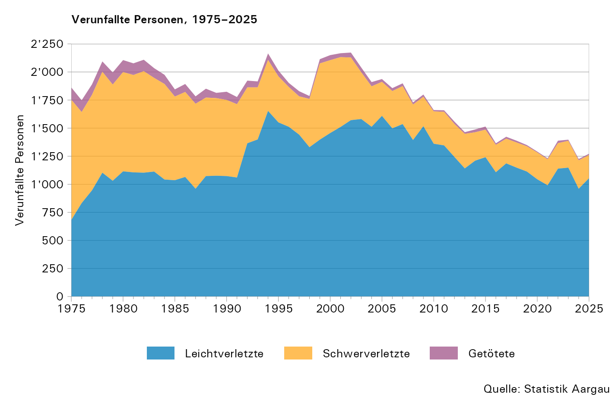

T2
Tabelle 2: Indexierte Entwicklung der Unfälle, verunfallten Personen und Sachschäden, 1970–2025
Basis 1970 = 100 Punkte

Jahr | Unfälle |  | Verunfallte Personen |  |  | Sach- schäden, in 1'000 Franken
 | Total | mit verun- fallten Personen | Total | verletzt | getötet
1970 | 100,0 | 100,0 | 100,0 | 100,0 | 100,0 | 100,0
1971 | 98,9 | 101,4 | 98,1 | 98,0 | 98,6 | 107,7
1972 | 105,7 | 103,4 | 100,6 | 101,5 | 87,8 | 120,1
1973 | 104,1 | 97,7 | 93,5 | 94,6 | 79,1 | 119,0
1974 | 96,0 | 89,4 | 87,0 | 89,5 | 75,0 | 119,9
1975 | 90,4 | 87,6 | 83,6 | 84,3 | 73,6 | 108,9
1976 | 97,0 | 84,8 | 78,5 | 79,0 | 70,9 | 123,8
1977 | 98,0 | 89,4 | 84,8 | 86,4 | 62,8 | 129,2
1978 | 105,2 | 96,8 | 94,0 | 96,3 | 62,2 | 144,6
1979 | 102,4 | 91,6 | 89,6 | 90,8 | 73,0 | 147,1
1980 | 106,8 | 99,3 | 94,5 | 96,1 | 72,3 | 151,4
1981 | 105,7 | 96,3 | 93,2 | 94,9 | 70,3 | 157,4
1982 | 110,2 | 99,1 | 94,7 | 96,5 | 68,9 | 165,9
1983 | 113,9 | 99,5 | 91,3 | 93,6 | 58,8 | 179,1
1984 | 108,7 | 94,7 | 88,6 | 91,0 | 55,4 | 181,7
1985 | 108,6 | 90,2 | 82,8 | 85,6 | 43,2 | 176,5
1986 | 120,3 | 92,6 | 85,0 | 87,6 | 48,0 | 205,0
1987 | 111,8 | 87,4 | 80,0 | 82,5 | 44,6 | 210,2
1988 | 120,4 | 88,8 | 83,1 | 85,2 | 53,4 | 236,0
1989 | 118,3 | 89,9 | 81,4 | 85,0 | 31,8 | 242,7
1990 | 120,7 | 88,0 | 81,9 | 84,2 | 49,3 | 275,1
1991 | 115,4 | 84,2 | 79,8 | 82,4 | 43,2 | 257,4
1992 | 124,2 | 91,3 | 86,3 | 89,6 | 40,5 | 276,3
1993 | 121,6 | 90,4 | 86,0 | 89,6 | 35,8 | 268,6
1994 | 139,4 | 99,8 | 97,2 | 101,3 | 39,2 | 283,5
1995 | 146,2 | 93,0 | 90,4 | 94,3 | 35,1 | 290,2
1996 | 131,7 | 91,1 | 85,4 | 89,7 | 25,0 | 266,1
1997 | 120,7 | 87,6 | 82,1 | 85,7 | 31,1 | 246,6
1998 | 116,4 | 84,5 | 80,2 | 84,6 | 17,6 | 243,1
1999 | 119,7 | 101,7 | 94,9 | 99,8 | 25,7 | 277,4
2000 | 110,0 | 99,5 | 96,5 | 101,2 | 30,4 | 265,2
2001 | 108,8 | 100,8 | 97,3 | 102,5 | 23,6 | 276,4
2002 | 101,3 | 100,9 | 97,5 | 102,4 | 29,7 | 252,1
2003 | 90,3 | 92,6 | 91,6 | 96,0 | 29,1 | 255,2
2004 | 83,7 | 88,8 | 85,7 | 90,0 | 25,7 | 215,6
2005 | 85,0 | 91,0 | 86,9 | 91,9 | 16,9 | 207,9
...
Jahr | Unfälle |  | Verunfallte Personen |  |  | Sach- schäden, in 1'000 Franken
 | Total | mit verun- fallten Personen | Total | verletzt | getötet
2018 | 64,2 | 66,4 | 62,3 | 66,0 | 10,8 | 194,5
2019 | 64,6 | 65,6 | 60,5 | 64,3 | 7,4 | 192,5
2020 | 62,0 | 63,4 | 57,9 | 61,7 | 5,4 | 165,6
2021 | 65,9 | 62,2 | 55,3 | 58,8 | 6,1 | 186,9
2022 | 72,6 | 68,2 | 62,3 | 65,7 | 14,9 | 219,9
2023 | 70,8 | 69,7 | 62,7 | 66,7 | 6,8 | 218,9
2024 | 66,8 | 61,2 | 55,0 | 58,3 | 8,1 | 200,6
2025 | 71,6 | 64,3 | 57,1 | 60,6 | 7,4 | 242,6

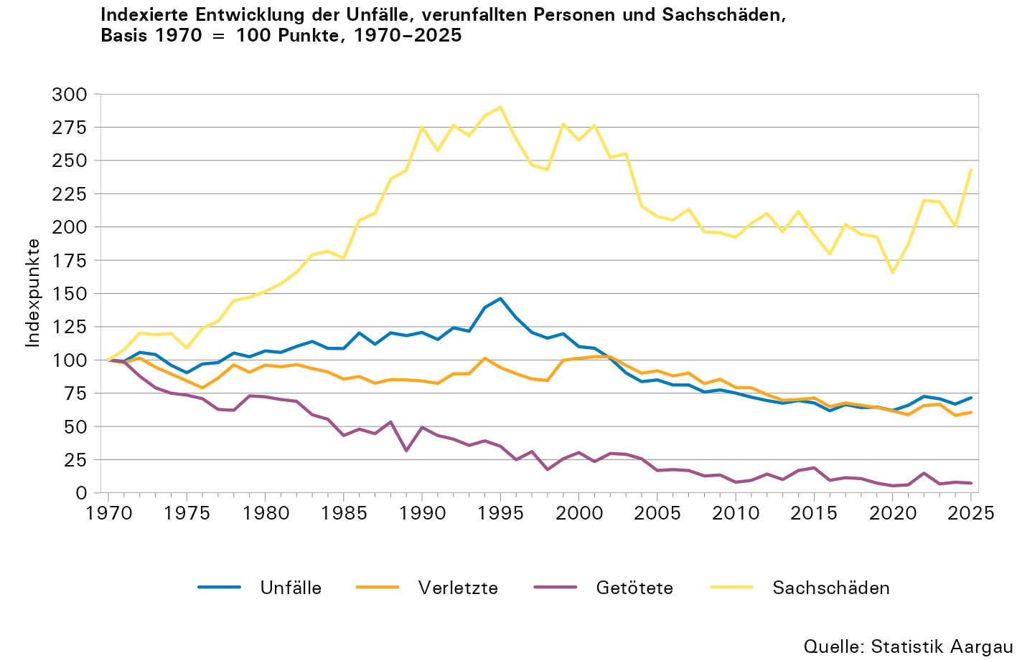

T3
...
Jahr | Unfälle | Verletzte | Getötete | Motor- fahrzeuge¹ | Unfälle ... | Verletzte ... | Tote ...
 |  |  |  |  | pro 1'000 Motorfahrzeuge
2020 | 2,277 | 1,283 | 8 | 530,996 | 4,29 | 2,42 | 0,02
2021 | 2,420 | 1,222 | 9 | 542,325 | 4,46 | 2,25 | 0,02
2022 | 2,666 | 1,366 | 22 | 547,796 | 4,87 | 2,49 | 0,04
2023 | 2,600 | 1,387 | 10 | 555,072 | 4,68 | 2,50 | 0,02
2024 | 2,456 | 1,213 | 12 | 563,595 | 4,36 | 2,15 | 0,02
2025 | 2,629 | 1,261 | 11 | 571,239 | 4,60 | 2,21 | 0,02

1) Motorfahrzeugbestand, per 30. September, ohne Kollektivfahrzeuge und Anhänger

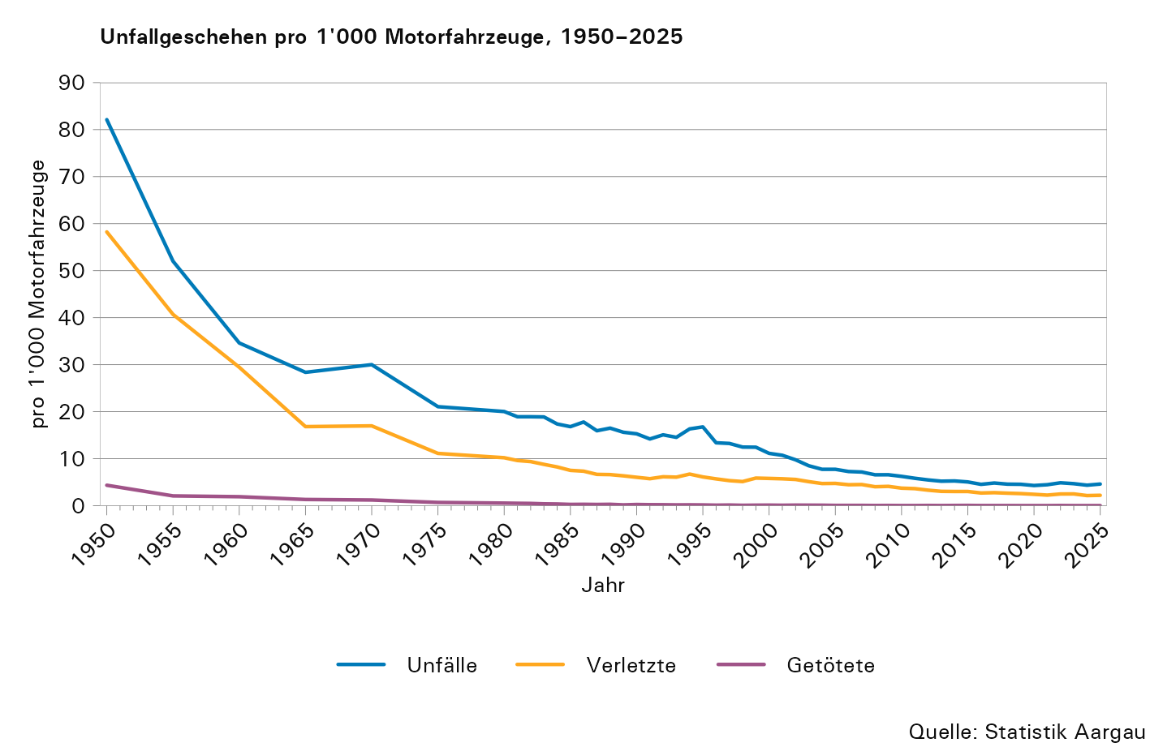

T4
...
Jahr1 | Personenwagen |  | Kleinmotor- und Motorräder |  | Motorfahrräder |  | E-Bikes2 |  | Fahrräder3 |  | andere Fahrzeuge |  | Fussgänger/innen4 |  | Total
 | verletzt | getötet | verletzt | getötet | verletzt | getötet | verletzt | getötet | verletzt | getötet | verletzt | getötet | verletzt | getötet | verletzt | getötet
2023 | 547 | 4 | 188 | 3 | 79 | 0 | 159 | 1 | 183 | 0 | 79 | 0 | 152 | 2 | 1,387 | 10
2024 | 445 | 5 | 184 | 2 | 70 | 0 | 114 | 1 | 178 | 1 | 103 | 0 | 119 | 3 | 1,213 | 12
2025 | 467 | 5 | 227 | 1 | 93 | 0 | 123 | 1 | 173 | 0 | 57 | 1 | 121 | 3 | 1,261 | 11

1) Revidierte Zeitreihe ab 1992. Beim Vergleich mit älteren eDossiers kann es zu Differenzen kommen.
2) Schnelle und langsame E-Bikes
3) Bis und mit 2010 inklusive E-Bikes
4) Inklusive fahrzeugähnliche Geräte (FäG)

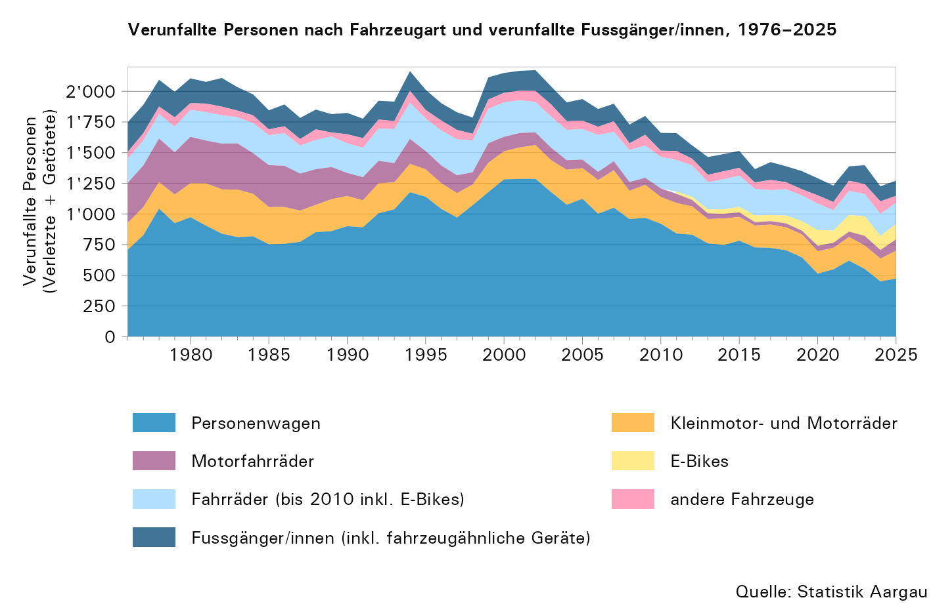

T5
...
 |  |  | Personenwagen |  | Motorrädern |  | Kleinmotorrädern |  | Motorfahrrädern |  | E-Bikes1 |  | Fahrrädern |  | anderen Fahrzeugen
 | verletzt | getötet | verletzt | getötet | verletzt | getötet | verletzt | getötet | verletzt | getötet | verletzt | getötet | verletzt | getötet | verletzt | getötet | verletzt | getötet
50–59 | 171 | 1 | 64 | 1 | 19 | 0 | 1 | 0 | 10 | 0 | 26 | 0 | 34 | 0 | 5 | 0 | 12 | 0
60–69 | 141 | 2 | 51 | 0 | 19 | 0 | 3 | 0 | 2 | 0 | 26 | 1 | 22 | 0 | 6 | 0 | 12 | 1
70–79 | 95 | 0 | 26 | 0 | 11 | 0 | 1 | 0 | 3 | 0 | 20 | 0 | 18 | 0 | 4 | 0 | 12 | 0
80 + | 51 | 0 | 18 | 0 | 0 | 0 | 0 | 0 | 4 | 0 | 10 | 0 | 4 | 0 | 3 | 0 | 12 | 0
Total | 1,261 | 11 | 467 | 5 | 217 | 1 | 10 | 0 | 93 | 0 | 123 | 1 | 173 | 0 | 57 | 1 | 121 | 3

1) Schnelle und langsame E-Bikes
2) Inklusive fahrzeugähnliche Geräte (FäG)

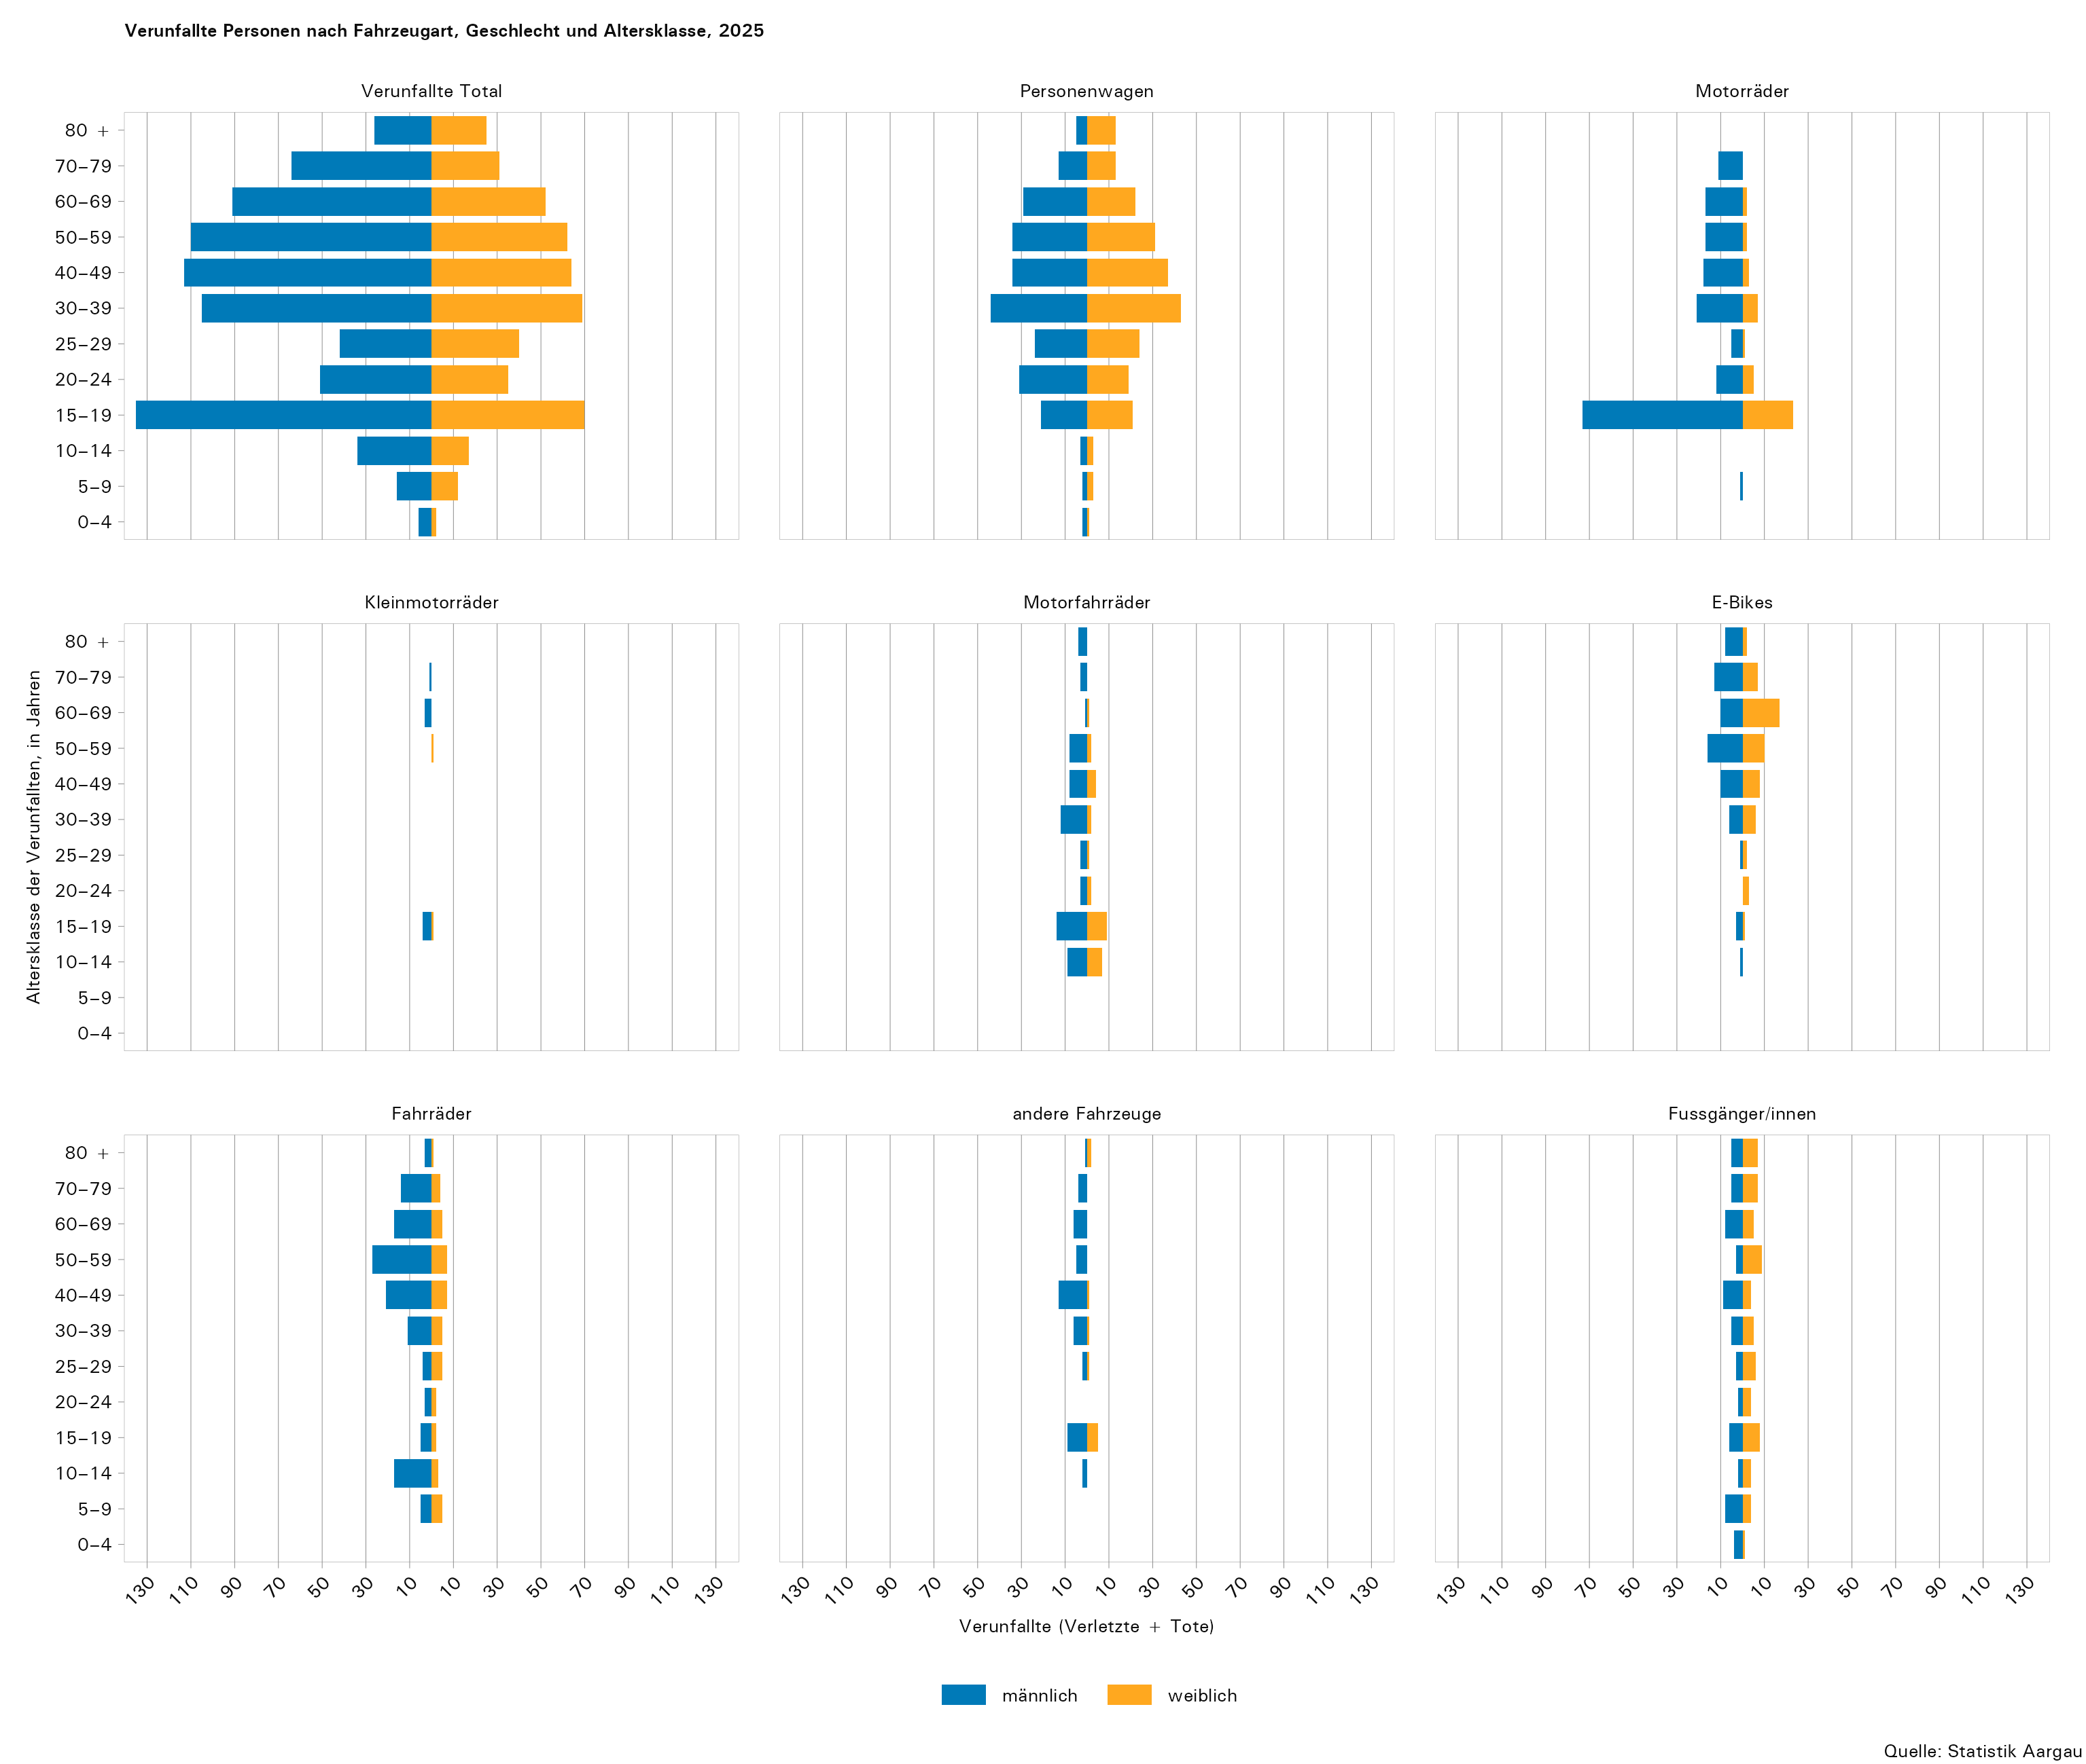

T6
...
UAP-Code1 | Fahrzeugart2 bzw. Fussgänger/innen | Verunfallte Personen
 |  | Total | Leicht- verletzte | Erheblich Verletzte | Lebensbe- drohlich Verletzte | Getötete
2707 | andere motorisierte Fahrzeuge | 26 | 20 | 6 | 0 | 0
2708 | andere nicht motorisierte Fahrzeuge | 0 | 0 | 0 | 0 | 0
2709 | unbekannt | 0 | 0 | 0 | 0 | 0
651 | Fussgänger/innen | 118 | 90 | 23 | 2 | 3
Total |  | 1,272 | 1,054 | 198 | 9 | 11

1) UAP-Code: Unfallaufnahmeprotokoll-Code
2) Die Fahrzeugarten werden in der Verordnung über die technischen Anforderungen an Strassenfahrzeuge (VTS) definiert.

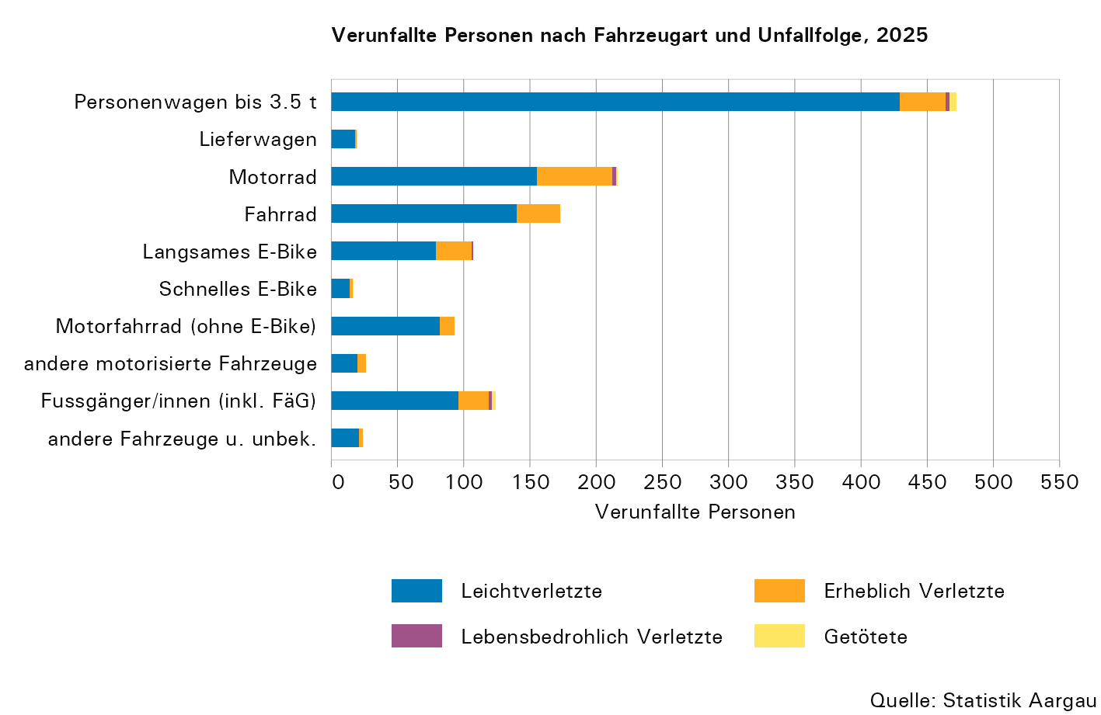

T7
...
Führerausweis seit … | Altersklasse, in Jahren |  |  |  |  |  |  |  |  | Total
 | unter 20 | 20−29 | 30−39 | 40−49 | 50−59 | 60−69 | 70−79 | 80 + | unbekannt
3 Jahren | 0 | 57 | 5 | 3 | 1 | 1 | 0 | 0 | 0 | 67
4 Jahren | 0 | 41 | 7 | 0 | 2 | 0 | 0 | 0 | 0 | 50
5 Jahren | 0 | 35 | 11 | 2 | 0 | 0 | 0 | 1 | 0 | 49
6–10 Jahren | 0 | 104 | 62 | 14 | 1 | 2 | 0 | 0 | 0 | 183
11–15 Jahren | 0 | 1 | 98 | 21 | 1 | 2 | 2 | 2 | 0 | 127
16 und mehr Jahren | 0 | 0 | 81 | 172 | 199 | 169 | 150 | 124 | 0 | 895
unbekannt | 6 | 17 | 9 | 5 | 0 | 2 | 0 | 0 | 102 | 141
Total | 105 | 387 | 295 | 225 | 207 | 176 | 152 | 127 | 102 | 1,776

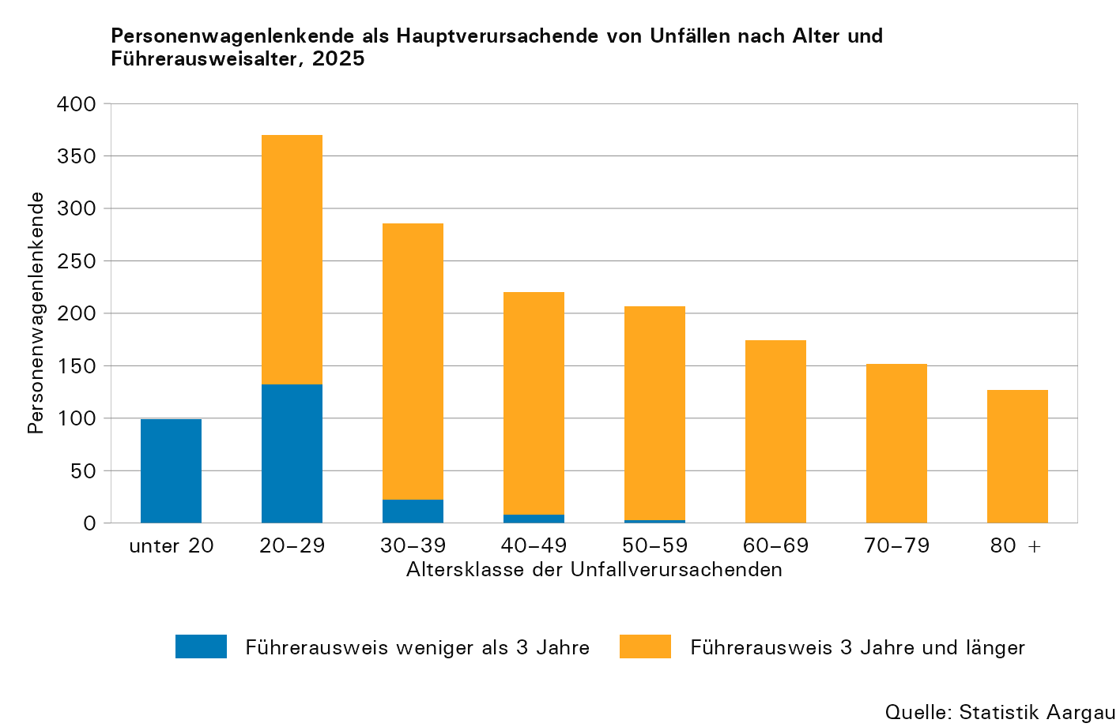

T8
...
Unfalltyp | Total |  | Innerorts |  | Ausserorts |  | Autobahn1
 | absolut | in Prozent | absolut | in Prozent | absolut | in Prozent | absolut | in Prozent
Frontalkollision | 165 | 6,3 | 83 | 5,7 | 81 | 11,2 | 1 | 0,2
Parkierunfall | 87 | 3,3 | 82 | 5,7 | 1 | 0,1 | 4 | 0,9
Fussgängerunfall | 115 | 4,4 | 106 | 7,3 | 8 | 1,1 | 1 | 0,2
Tierunfall | 11 | 0,4 | 7 | 0,5 | 3 | 0,4 | 1 | 0,2
Andere | 2 | 0,1 | 1 | 0,1 | 0 | 0,0 | 1 | 0,2
Total | 2,629 | 100,0 | 1,448 | 100,0 | 726 | 100,0 | 455 | 100,0

1) Inklusive Autobahnnebenanlagen

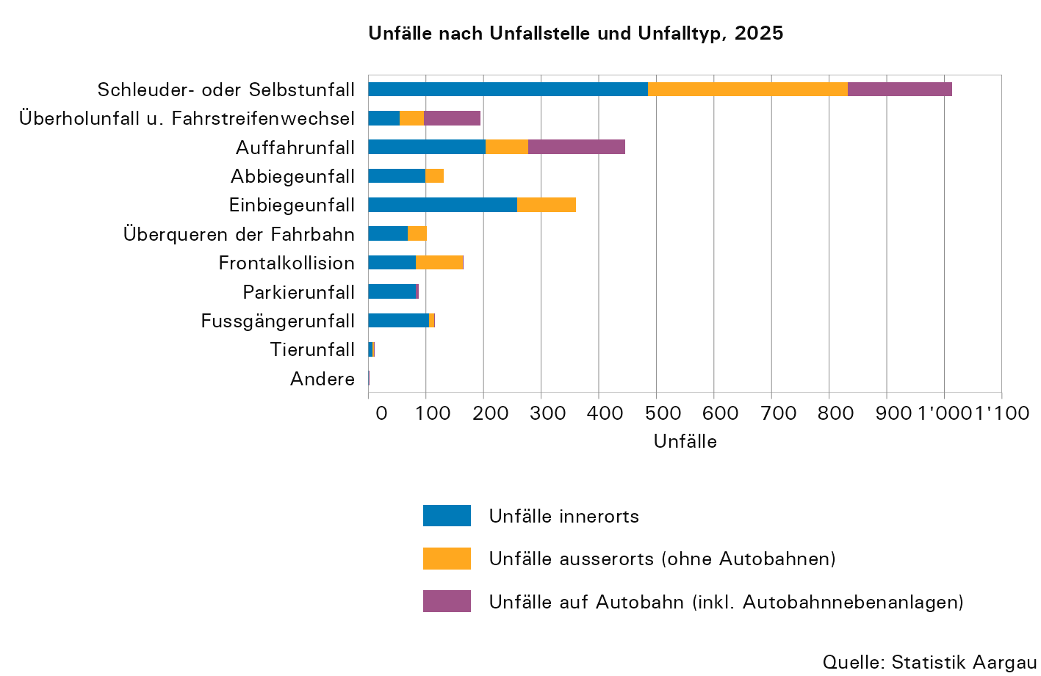

T9
...
Unfalltyp | Total |  | Innerorts |  | Ausserorts |  | Autobahn1
 | Verletzte | Getötete | Verletzte | Getötete | Verletzte | Getötete | Verletzte | Getötete
Frontalkollision | 98 | 2 | 36 | 0 | 61 | 2 | 1 | 0
Parkierunfall | 20 | 0 | 19 | 0 | 0 | 0 | 1 | 0
Fussgängerunfall | 118 | 3 | 107 | 3 | 10 | 0 | 1 | 0
Tierunfall | 2 | 0 | 1 | 0 | 1 | 0 | 0 | 0
Andere | 0 | 0 | 0 | 0 | 0 | 0 | 0 | 0
Total | 1,261 | 11 | 739 | 5 | 375 | 4 | 147 | 2

1) Inklusive Autobahnnebenanlagen

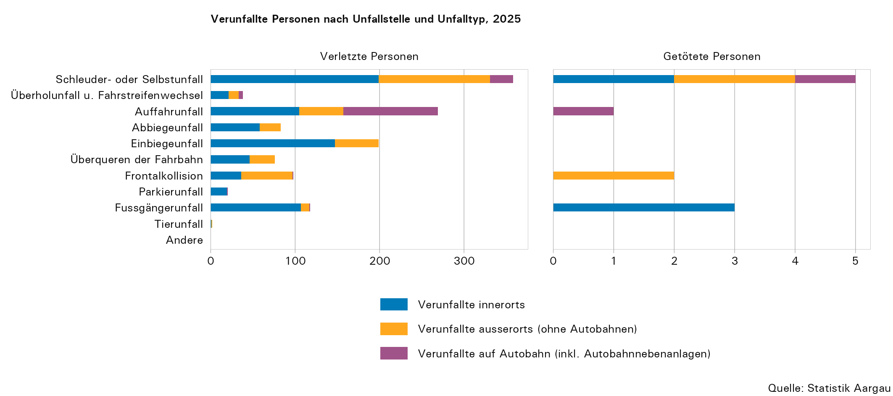

T10
...
 | Total | mit Personen- schaden | nur mit Sach- schaden | Leicht- verletzte | Schwerverletzte |  |  | Getötete
 |  |  |  |  | Total | erheblich verletzt | lebensbe- drohl. verl.
Witterung
schön | 1,494 | 683 | 811 | 649 | 134 | 128 | 6 | 3 | 18,087
bedeckt | 845 | 301 | 544 | 298 | 53 | 50 | 3 | 6 | 11,452
Regen | 272 | 103 | 169 | 104 | 19 | 19 | 0 | 1 | 3,683
Schneefall | 8 | 2 | 6 | 2 | 1 | 1 | 0 | 1 | 152
vereisender Regen | 5 | 0 | 5 | 0 | 0 | 0 | 0 | 0 | 111
Hagel | 1 | 1 | 0 | 1 | 0 | 0 | 0 | 0 | 10
andere | 4 | 0 | 4 | 0 | 0 | 0 | 0 | 0 | 17

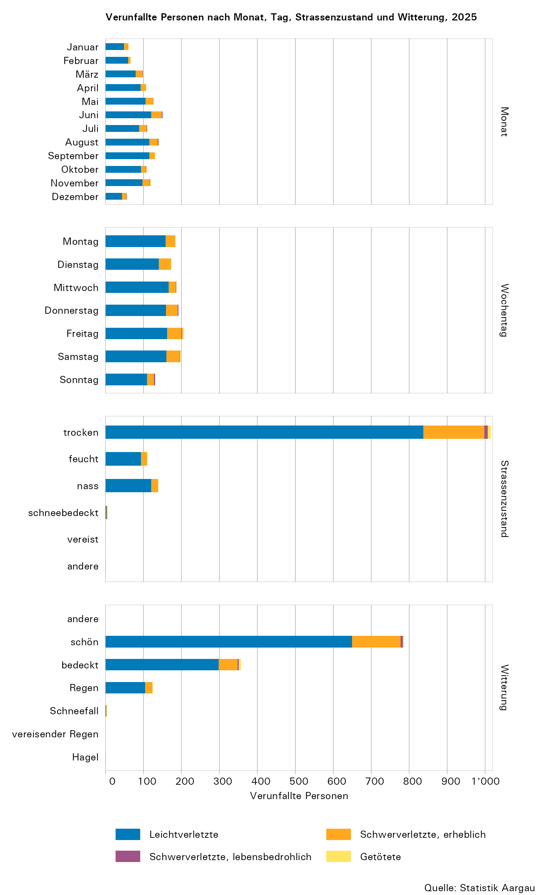

T11
...
Uhrzeit | Unfälle | Verletzte | Tote | Uhrzeit | Unfälle | Verletzte | Tote
04:00−04:59 | 31 | 13 | 2 | 16:00−16:59 | 231 | 116 | 0
05:00−05:59 | 46 | 20 | 1 | 17:00−17:59 | 230 | 128 | 1
06:00−06:59 | 108 | 52 | 0 | 18:00−18:59 | 169 | 90 | 1
07:00−07:59 | 153 | 87 | 1 | 19:00−19:59 | 115 | 49 | 0
08:00−09:59 | 103 | 54 | 1 | 20:00−20:59 | 86 | 34 | 0
09:00−09:59 | 97 | 35 | 0 | 21:00−21:59 | 83 | 37 | 0
10:00−10:59 | 108 | 56 | 0 | 22:00−22:59 | 86 | 36 | 1
11:00−11:59 | 140 | 65 | 0 | 23:00−23:59 | 58 | 19 | 1

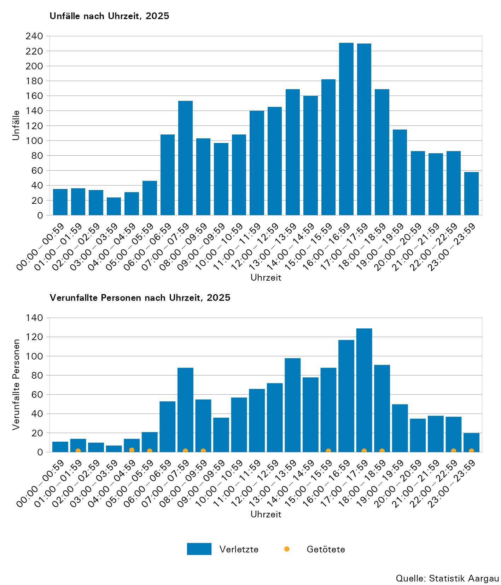

T12
...
Unfälle, Verunfallte, Sachschäden1 | Unfallstelle |  |  |  |  |  |  |  | Total | pro 100 Unfälle
 | Gerade | Kurve | Verzwei- gung | Kreisel | Platz | Parkplatz | Rastplatz | andere
Autobahn² (in Prozent)
Unfälle | 83,5 | 14,3 | 0,2 | 0,0 | 0,0 | 0,2 | 1,8 | 0,0 | 100 | ...
Getötete | 50,0 | 50,0 | 0,0 | 0,0 | 0,0 | 0,0 | 0,0 | 0,0 | 100 | ...
Verletzte | 89,8 | 8,8 | 0,0 | 0,0 | 0,0 | 0,0 | 1,4 | 0,0 | 100 | ...
Sachschäden | 86,2 | 13,0 | 0,0 | 0,0 | 0,0 | 0,0 | 0,8 | 0,0 | 100 | ...

1) Sachschäden in 1'000 Franken bzw. pro 100 Unfälle in Franken pro Unfall
2) Inklusive Autobahnnebenanlagen

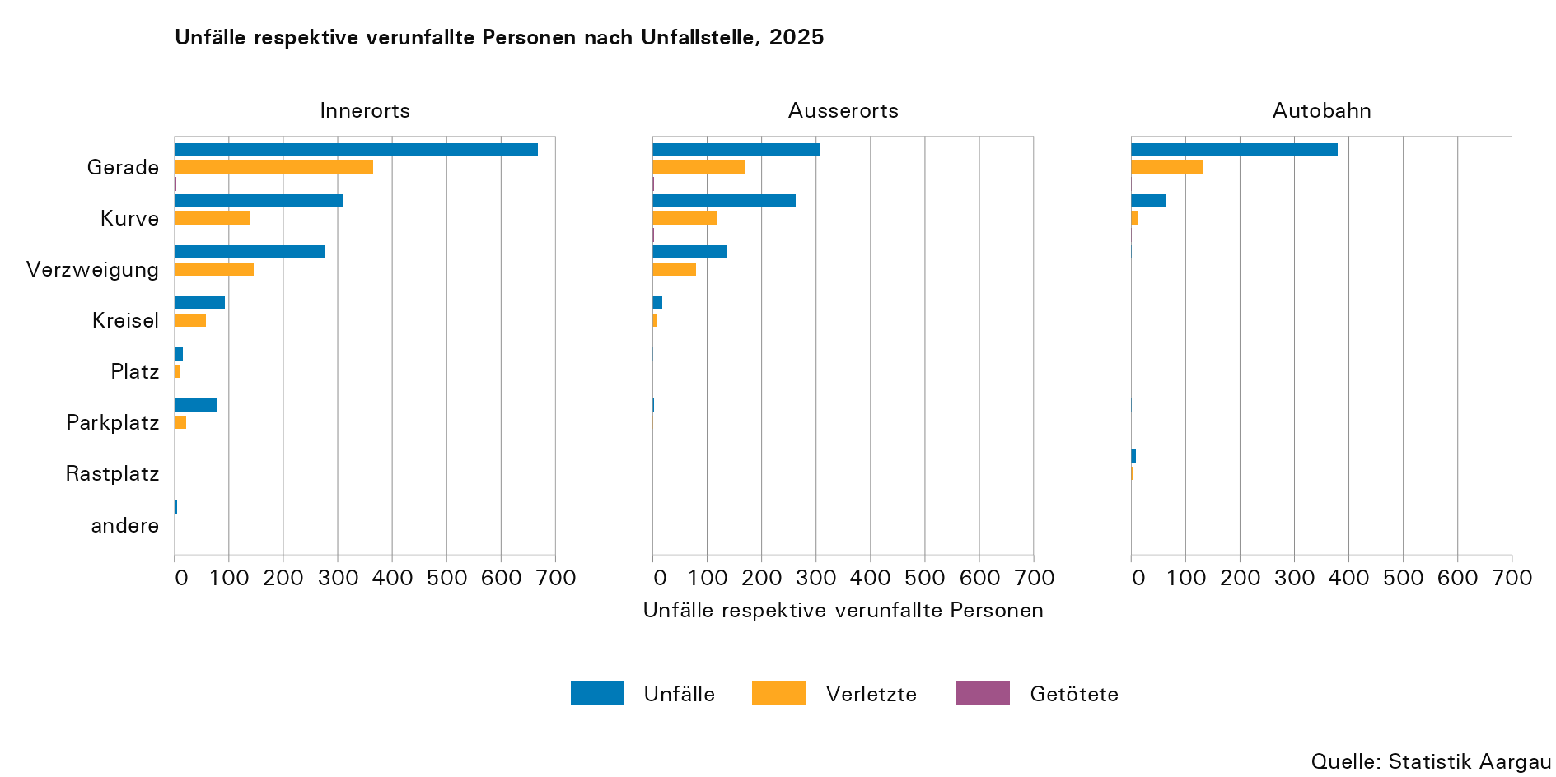

T13
...
Strassenart | Unfälle |  | Verletzte Personen |  | Getötete Personen |  | Sachschäden, in 1'000 Franken
 | absolut | in Prozent | absolut | in Prozent | absolut | in Prozent | absolut | in Prozent
Autobahnen1 | 455 | 17,3 | 147 | 11,7 | 2 | 18,2 | 9,439 | 28,2
Autostrassen | 4 | 0,2 | 0 | 0,0 | 0 | 0,0 | 115 | 0,3
Hauptstrassen | 1,215 | 46,2 | 614 | 48,7 | 5 | 45,5 | 15,300 | 45,7
Nebenstrassen | 794 | 30,2 | 402 | 31,9 | 3 | 27,3 | 7,714 | 23,0
Andere Strassen | 161 | 6,1 | 98 | 7,8 | 1 | 9,1 | 945 | 2,8
Total | 2,629 | 100,0 | 1,261 | 100,0 | 11 | 100,0 | 33,513 | 100,0

1) inklusive Autobahnnebenanlagen

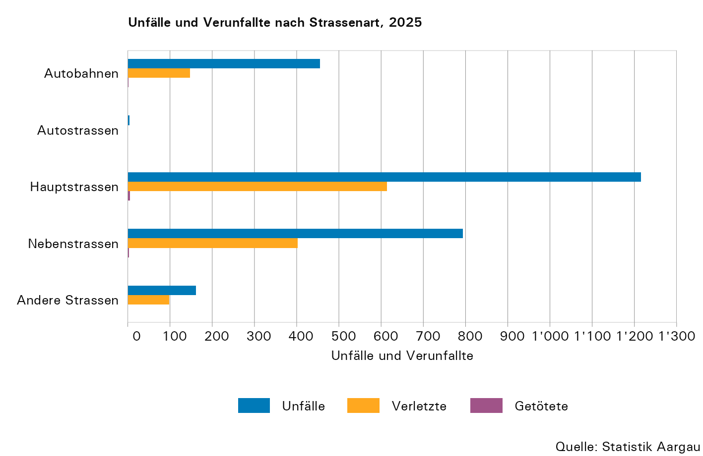

T14
...
Bezirk1 | Einwohner /innen per 31.12.2025 | Unfälle |  | Getötete Personen |  | Verletzte Personen |  | Sachschäden
 |  | absolut | pro 10'000 Einwohner /innen | absolut | pro 100'000 Einwohner /innen | absolut | pro 10'000 Einwohner /innen | absolut3 | Franken pro Einwohner /in
Zofingen | 79,135 | 234 | 29,6 | 0 | 0,0 | 123 | 15,5 | 2,553 | 32,3
Zurzach | 38,196 | 114 | 29,8 | 2 | 5,2 | 60 | 15,7 | 1,359 | 35,6
Kanton Aargau | 743,643 | 2,174 | 29,2 | 9 | 1,2 | 1,114 | 15,0 | 24,073 | 32,4
Autobahnen² | ... | 455 | ... | 2 | ... | 147 | ... | 9,439 | ...

1) Kanton Aargau: ohne Autobahnen
2) Autobahnen inklusive Autobahnnebenanlagen
3) Sachschäden in 1'000 Franken

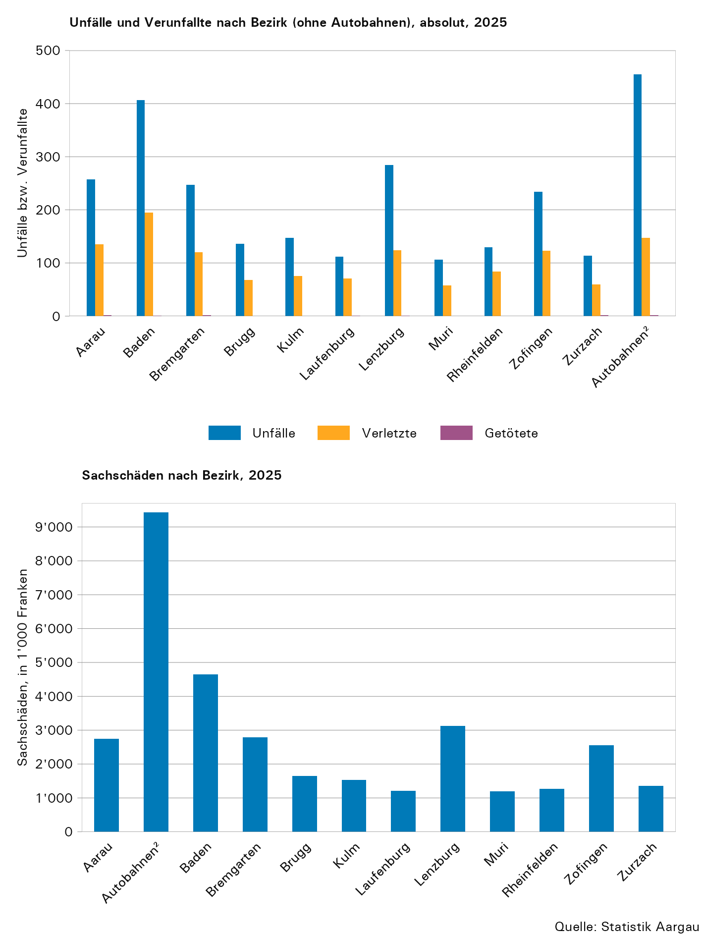

T15
...
 | Total | nur mit Sach- schaden | mit Personenschaden
 |  |  | Total | ... davon mit Getöteten
Infrastruktur und externer Einfluss
Infrastruktur und externer Einfluss Total | 66 | 32 | 34 | 0
davon ...
Zustand der Infrastruktur | 16 | 3 | 13 | 0
Äusserer Einfluss | 19 | 8 | 11 | 0
Einfluss durch Dritte | 31 | 21 | 10 | 0
Unbekannte Ursache
Unbekannte Ursache | 28 | 25 | 3 | 0

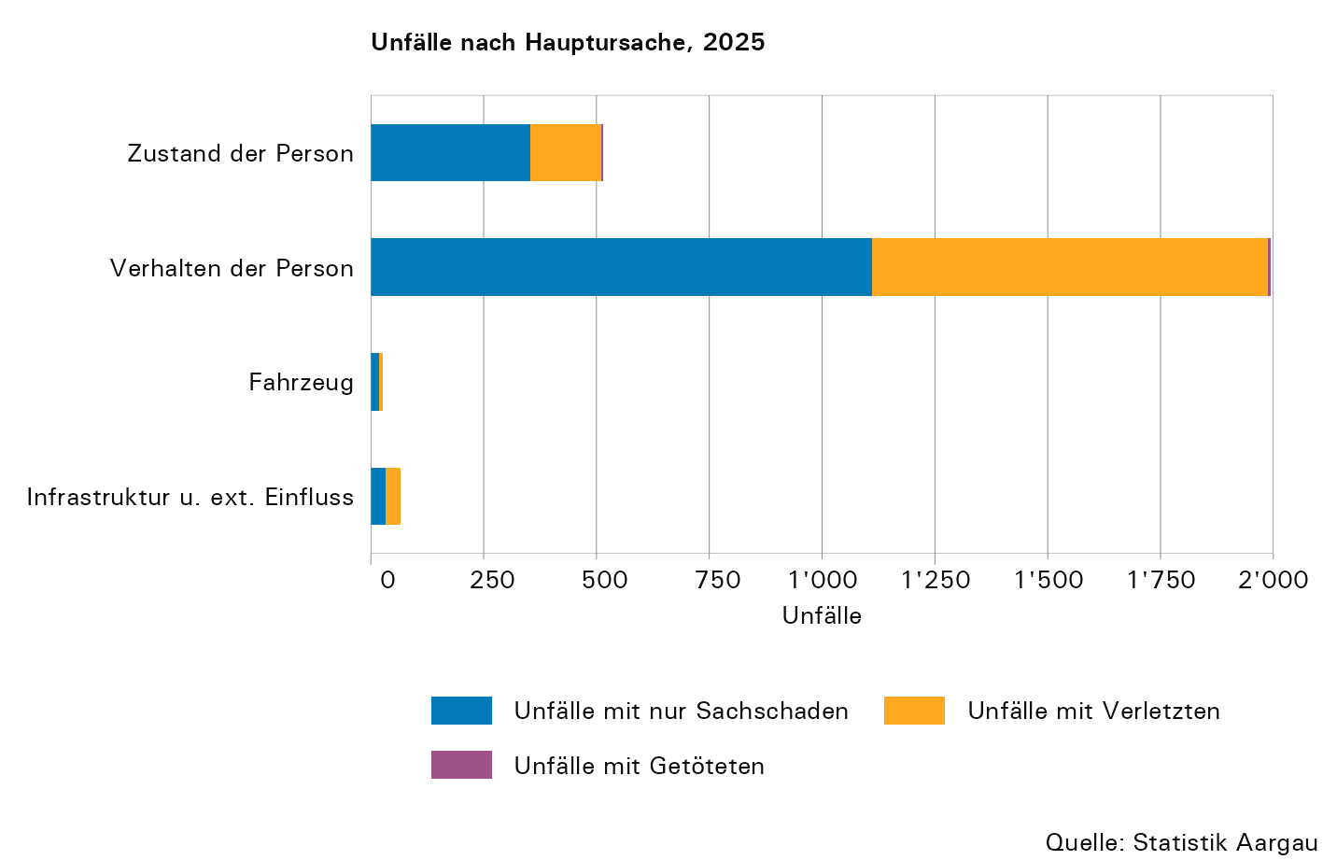

T16
...
Mängel und Einflüsse | Ursachen¹ | Ursachen bei Unfällen mit …
 |  | Sach- schäden allein | verletzten Personen | getöteten Personen
Einfluss durch Dritte | 34 | 23 | 11 | 0
Unbekannte Ursache
Unbekannte Ursache | 28 | 25 | 3 | 0
Total
Ursachen Total | 3,359 | 1,949 | 1,391 | 19
Unfälle | 2,629 | 1,539 | 1,080 | 10

1) Pro Objekt (an einem Unfall beteiligtes Fahrzeug oder Fussgänger/in) sind maximal drei Ursachen/Mängel möglich. Deshalb ist die Zahl der Unfallursachen grösser als diejenige der Unfälle.

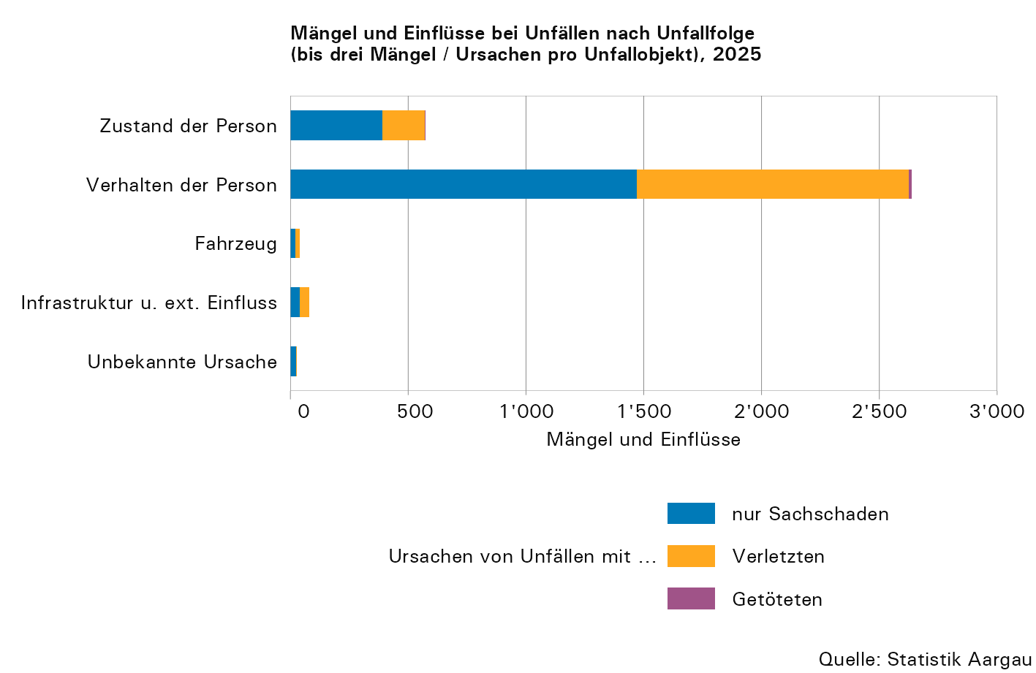

T17
...
 | Total¹ | getöteten Personen |  |  |  | verletzten Personen
 |  | Autobahn² | Haupt- strasse | Neben- strasse | Andere | Autobahn² | Haupt- strasse | Neben- strasse | Andere
Unbekannte Ursache
Unbekannte Ursache | 3 | 0 | 0 | 0 | 0 | 0 | 1 | 1 | 1
Total
Ursachen Total | 1,410 | 3 | 10 | 5 | 1 | 126 | 698 | 464 | 103
Unfälle | 1,090 | 2 | 5 | 2 | 1 | 100 | 530 | 365 | 85

1) Pro Objekt (an einem Unfall beteiligtes Fahrzeug oder Fussgänger/in) sind maximal drei Ursachen/Mängel möglich. Deshalb ist die Zahl der Unfallursachen grösser als diejenige der Unfälle.
2) Inklusive Autostrassen und Autobahnnebenanlagen

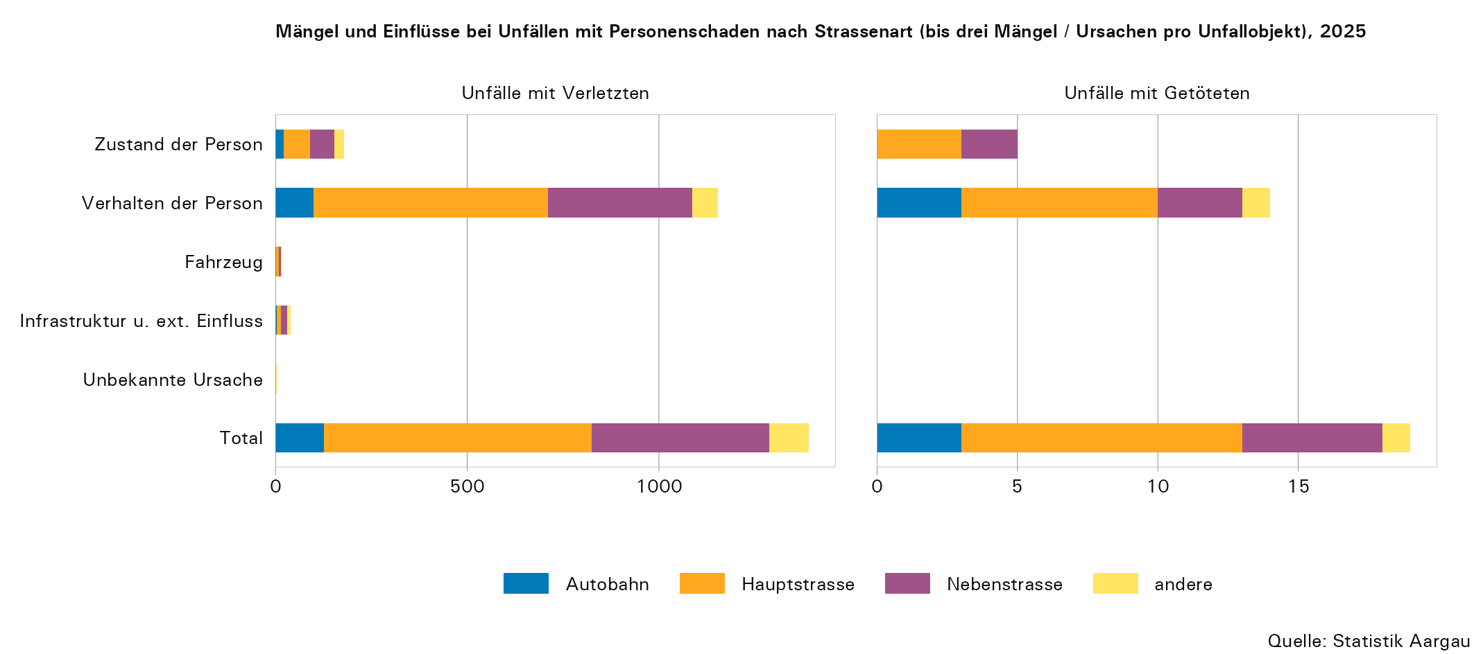

T18
...
Tabelle 18: Mängel und Einflüsse nach Unfalltyp, 2025
Mängel und Einflüsse | Total¹ | Schleuder- oder Selbst- unfall | Überhol- unfall / Fahr- streifen- wechsel | Auffahr- unfall | Abbiege- unfall | Einbiege- unfall | Über- queren der Fahrbahn | Frontal- kollision | Parkier- unfall | Fuss- gänger- unfall | Tierunfall | Andere
Äusserer Einfluss | 27 | 23 | 0 | 1 | 1 | 0 | 0 | 1 | 0 | 1 | 0 | 0
Einfluss durch Dritte | 34 | 24 | 0 | 0 | 1 | 0 | 1 | 0 | 0 | 0 | 8 | 0
Unbekannte Ursache
Unbekannte Ursache | 28 | 19 | 2 | 1 | 0 | 0 | 0 | 0 | 4 | 0 | 1 | 1
Total
Ursachen Total | 3,359 | 1,301 | 249 | 569 | 183 | 467 | 124 | 194 | 108 | 150 | 12 | 2

1) Pro Objekt (an einem Unfall beteiligtes Fahrzeug oder Fussgänger/in) sind maximal 3 Ursachen/Mängel möglich. Deshalb ist die Zahl der Unfallursachen grösser als diejenige der Unfälle.

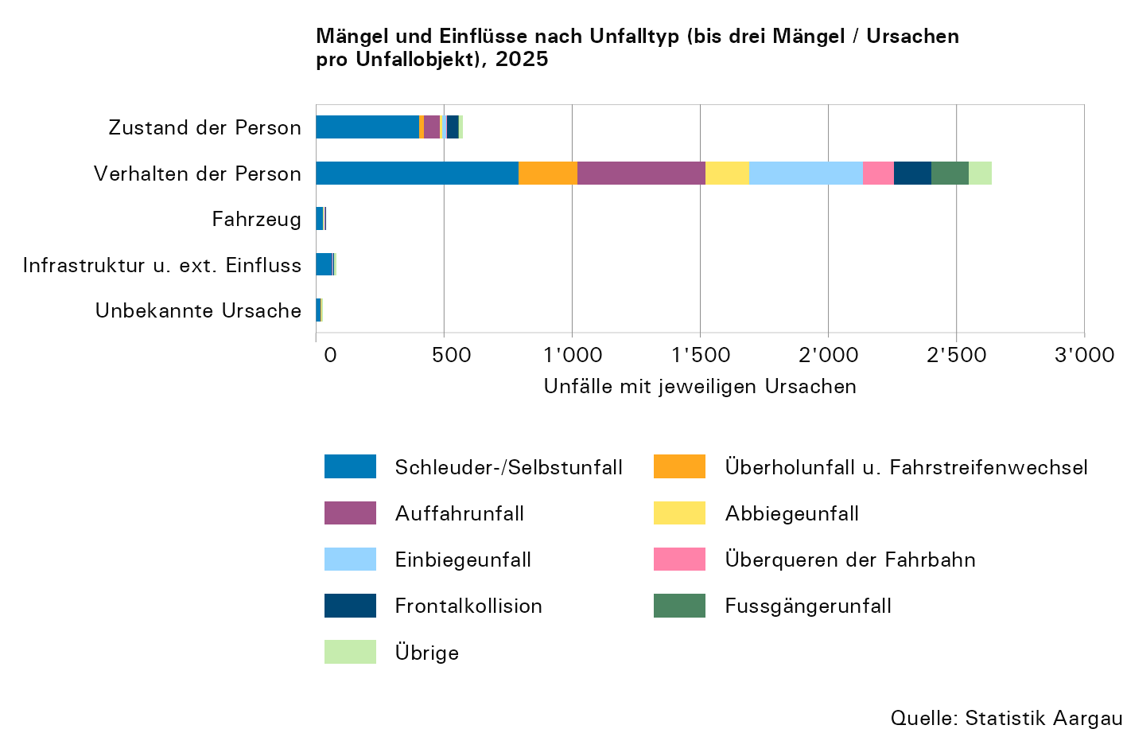

T19
...
 | getöteten Personen |  | verletzten Personen |  | nur Sachschaden |  | Total
 | absolut | in Prozent | absolut | in Prozent | absolut | in Prozent | absolut | in Prozent
innerorts | 4 | 40,0 | 678 | 62,8 | 766 | 49,8 | 1,448 | 55,1
ausserorts | 4 | 40,0 | 302 | 28,0 | 420 | 27,3 | 726 | 27,6
Autobahn | 2 | 20,0 | 100 | 9,3 | 353 | 22,9 | 455 | 17,3
Total | 10 | 100,0 | 1,080 | 100,0 | 1,539 | 100,0 | 2,629 | 100,0

1) Autobahn inklusive Autobahnnebenanlagen

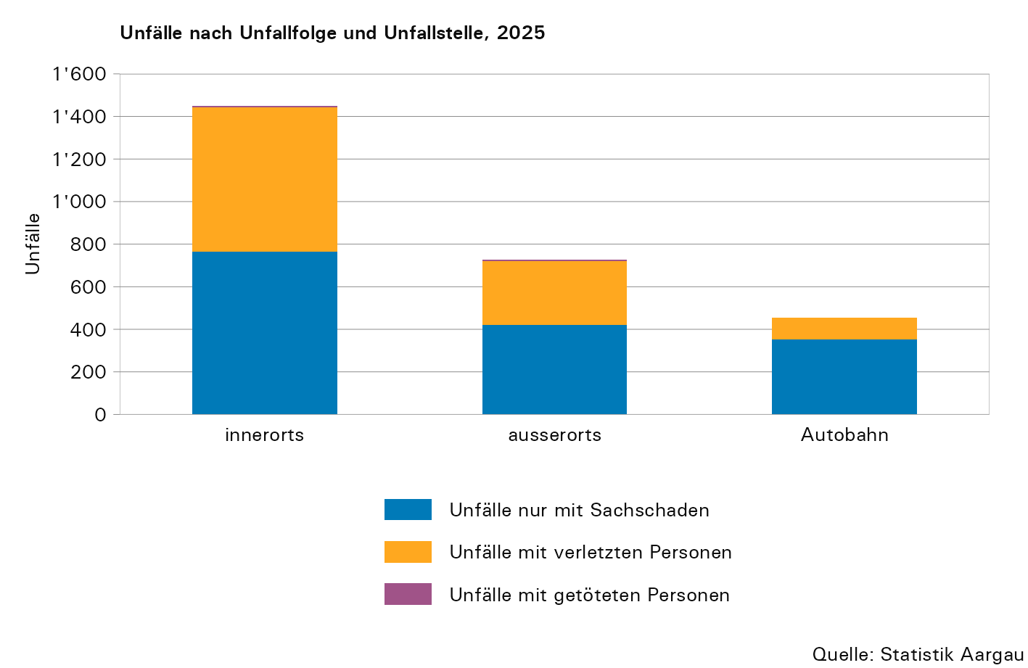

T20
...
 | Lenkende |  | Mitfahrende |  | Fussgänger/innen2 |  | Total
 | verletzt | getötet | verletzt | getötet | verletzt | getötet | verletzt | getötet
in Prozent
innerorts | 57,2 | 14,3 | 36,8 | 100,0 | 91,7 | 100,0 | 58,6 | 45,5
ausserorts | 31,8 | 57,1 | 35,9 | 0,0 | 6,6 | 0,0 | 29,7 | 36,4
Autobahn | 11,0 | 28,6 | 27,4 | 0,0 | 1,7 | 0,0 | 11,7 | 18,2
Total | 100,0 | 100,0 | 100,0 | 100,0 | 100,0 | 100,0 | 100,0 | 100,0

1) Autobahn inklusive Autobahnnebenanlagen
2) Inklusive fahrzeugähnliche Geräte (FäG)

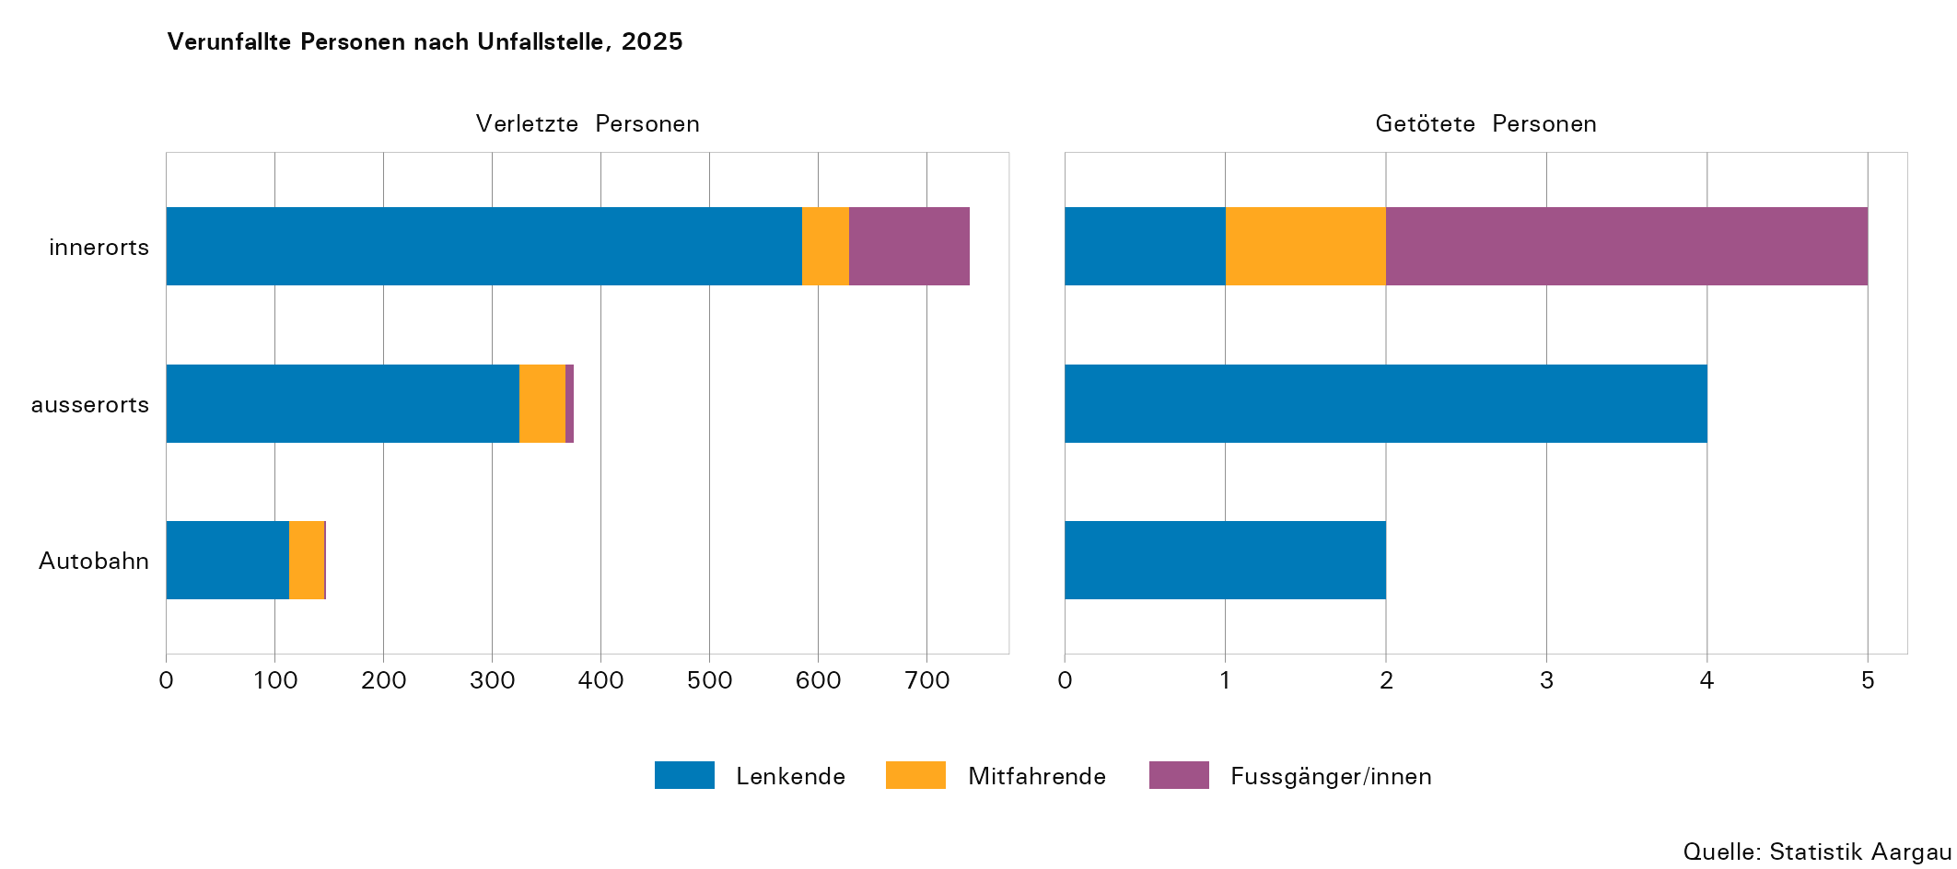

T21
...
 | getöteten Personen |  | verletzten Personen |  | nur Sachschäden |  | Total
 | absolut | in Prozent | absolut | in Prozent | absolut | in Prozent | absolut | in Prozent
Autobahnen | 2 | 20,0 | 100 | 9,3 | 353 | 22,9 | 455 | 17,3
Autostrassen | 0 | 0,0 | 0 | 0,0 | 4 | 0,3 | 4 | 0,2
Hauptstrassen | 5 | 50,0 | 530 | 49,1 | 680 | 44,2 | 1,215 | 46,2
Nebenstrassen | 2 | 20,0 | 365 | 33,8 | 427 | 27,7 | 794 | 30,2
Andere Strassen | 1 | 10,0 | 85 | 7,9 | 75 | 4,9 | 161 | 6,1
Total | 10 | 100,0 | 1,080 | 100,0 | 1,539 | 100,0 | 2,629 | 100,0

1) Autobahnen inklusive Autobahnnebenanlagen

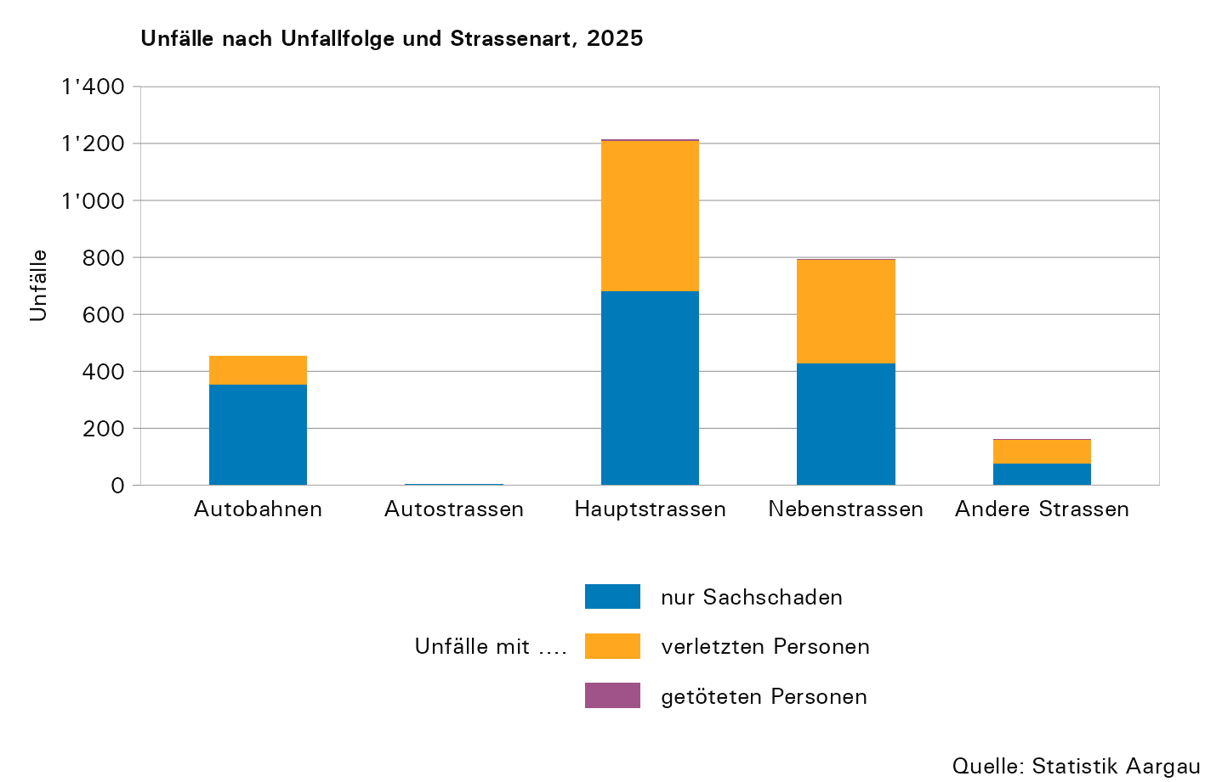

T22
...
 | Lenkende |  | Mitfahrende |  | Fussgänger/innen2 |  | Total
 | verletzt | getötet | verletzt | getötet | verletzt | getötet | verletzt | getötet
Autostrasse | 0,0 | 0,0 | 0,0 | 0,0 | 0,0 | 0,0 | 0,0 | 0,0
Hauptstrasse | 48,9 | 42,9 | 50,4 | 0,0 | 45,5 | 66,7 | 48,7 | 45,5
Nebenstrasse | 32,6 | 14,3 | 18,8 | 100,0 | 38,8 | 33,3 | 31,9 | 27,3
andere | 7,5 | 14,3 | 3,4 | 0,0 | 14,0 | 0,0 | 7,8 | 9,1
Total | 100,0 | 100,0 | 100,0 | 100,0 | 100,0 | 100,0 | 100,0 | 100,0

1) Autobahnen inklusive Autobahnnebenanlage
2) Inklusive fahrzeugähnliche Geräte (FäG)

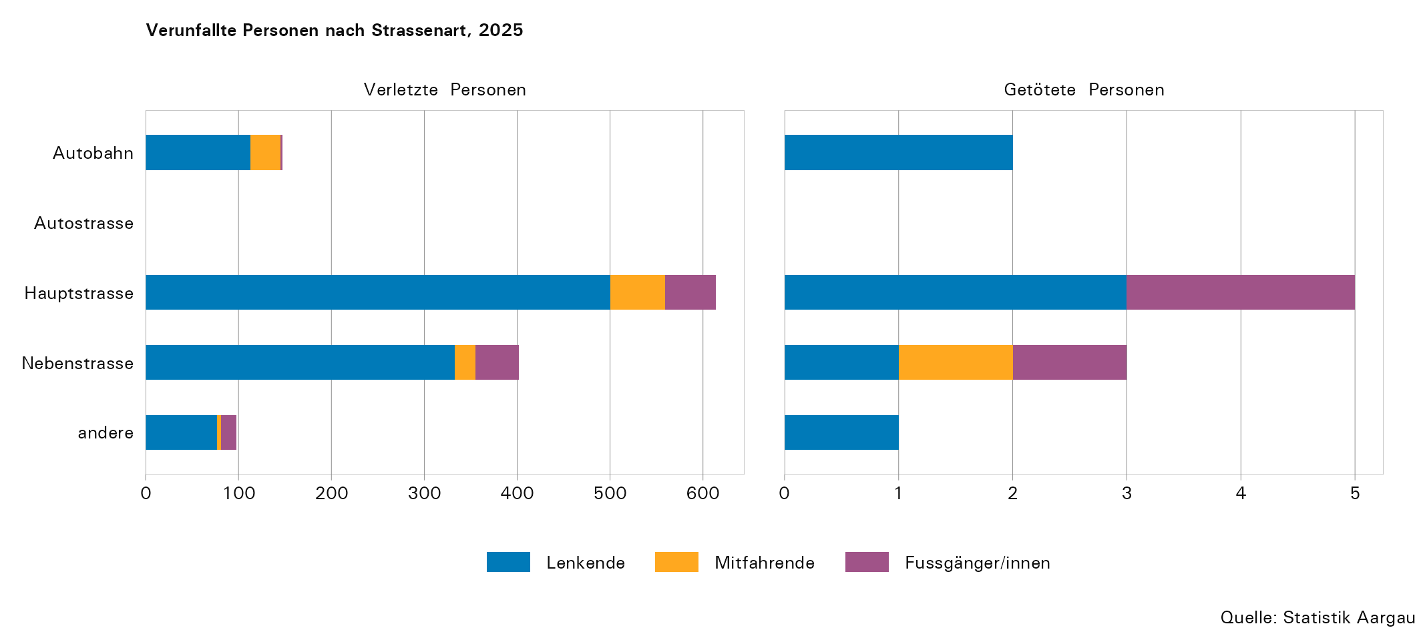

T25
...
 |  |  | verletzten Personen | Toten | nur Sach- schäden | Total |  | Lenkende und Mitfahrende |  | Fussgänger/innen1
 |  |  |  |  |  | Verletzte | Tote | Verletzte | Tote | Verletzte | Tote
7222 | Waadt | 4,338 | 1,752 | 32 | 2,554 | 2,098 | 32 | 1,881 | 22 | 217 | 10 | 19,157
7223 | Wallis | 1,174 | 601 | 8 | 565 | 739 | 8 | 668 | 8 | 71 | 0 | 21,284
7224 | Neuenburg | 885 | 402 | 1 | 482 | 468 | 1 | 422 | 1 | 46 | 0 | 8,916
7225 | Genf | 2,631 | 1,197 | 9 | 1,425 | 1,397 | 9 | 1,257 | 7 | 140 | 2 | 4,234
7226 | Jura | 253 | 133 | 0 | 120 | 164 | 0 | 144 | 0 | 20 | 0 | 4,044
8100 | Schweiz | 52,314 | 17,817 | 209 | 34,288 | 21,220 | 214 | 19,127 | 175 | 2,093 | 39 | 449,235

1) Inklusive fahrzeugähnliche Geräte (FäG)

